グラフ
 | 施設選択 | 8枚方支援

大阪府立枚方支援学校・大阪府立むらの高等支援学校 |  |  |  |  |  |  |  |  | 事業者 | （株）ライジングコーポレーション |  |  |  | 設備容量 | 180 | kW

 | 年次推移
 | 年間売電量 (左軸) | 累積売電量 (右軸) | 設備利用率14%の想定累積売電量 (右軸)
2014年度 | 0 | 0 | 0
2015年度 | 68,025 | 68,025 | 89,510
2016年度 | 238,271 | 306,296 | 310,262
2017年度 | 243,683 | 549,979 | 531,014
2018年度 | 238,440 | 788,419 | 751,766
2019年度 | 239,687 | 1,028,106 | 972,518
2020年度 | 234,880 | 1,262,986 | 1,193,270
2021年度 | 234,503 | 1,497,489 | 1,414,022
2022年度 | 242,678 | 1,740,167 | 1,634,774
2023年度 | 230,722 | 1,970,889 | 1,855,526
2024年度 | 236,533 | 2,207,422 | 2,076,278
2025年度 | 0 | #N/A | 2,297,030
2026年度 | 0 | #N/A | 2,517,782
2027年度 | 0 | #N/A | 2,738,534
2028年度 | 0 | #N/A | 2,959,286
2029年度 | 0 | #N/A | 3,180,038
2030年度 | 0 | #N/A | 3,400,790
2031年度 | 0 | #N/A | 3,621,542
2032年度 | 0 | #N/A | 3,842,294
2033年度 | 0 | #N/A | 4,063,046
2034年度 | 0 | #N/A | 4,283,798

 | 月次推移

 | 2014年度 | 2015年度 | 2016年度 | 2017年度 | 2018年度 | 2019年度 | 2020年度 | 2021年度 | 2022年度 | 2023年度 | 2024年度
4月 | #N/A | #N/A | 23,561 | 21,864 | 24,507 | 25,041 | 24,866 | 24,004 | 23,695 | 23,028 | 19,472
5月 | #N/A | #N/A | 24,953 | 27,119 | 26,339 | 26,215 | 24,584 | 24,193 | 23,283 | 26,138 | 23,054
6月 | #N/A | #N/A | 25,802 | 31,032 | 25,349 | 25,989 | 22,673 | 22,354 | 26,577 | 21,168 | 26,142
7月 | #N/A | #N/A | 21,022 | 22,986 | 22,578 | 20,582 | 16,161 | 17,985 | 22,937 | 19,761 | 20,390
8月 | #N/A | #N/A | 27,437 | 23,804 | 27,865 | 26,307 | 23,111 | 22,354 | 25,623 | 25,178 | 26,781
9月 | #N/A | #N/A | 21,982 | 21,398 | 20,090 | 22,337 | 22,922 | 18,527 | 21,981 | 21,723 | 22,697
10月 | #N/A | #N/A | 16,043 | 14,750 | 16,711 | 17,340 | 17,872 | 20,800 | 16,874 | 18,331 | 18,370
11月 | #N/A | 5,524 | 16,760 | 14,568 | 18,063 | 17,131 | 18,005 | 17,454 | 19,635 | 17,288 | 15,454
12月 | #N/A | 12,536 | 12,848 | 14,285 | 12,614 | 12,629 | 14,805 | 15,203 | 13,243 | 14,699 | 15,548
1月 | #N/A | 13,865 | 13,982 | 13,553 | 13,642 | 12,717 | 14,093 | 14,926 | 13,993 | 15,047 | 14,707
2月 | #N/A | 17,826 | 14,544 | 18,023 | 14,478 | 14,824 | 16,473 | 17,036 | 14,926 | 14,909 | 17,825
3月 | #N/A | 18,274 | 19,337 | 20,301 | 16,204 | 18,575 | 19,315 | 19,667 | 19,911 | 13,452 | 16,093

全天日射量

 | 全天日射量
4月 | 17.56
5月 | 20.14
6月 | 18.41
7月 | 18.72
8月 | 19.48
9月 | 14.43
10月 | 12.48
11月 | 10.05
12月 | 8.68
1月 | 9.19
2月 | 11.58
3月 | 14.83

 | 発電開始時からの月次売電量

 |  | (kWh) | 4月 | 5月 | 6月 | 7月 | 8月 | 9月 | 10月 | 11月 | 12月 | 1月 | 2月 | 3月 | 年度計 | 累積
 | 平成26 | 2014年度
 | 平成27 | 2015年度 |  |  |  |  |  |  |  | 5,524 | 12,536 | 13,865 | 17,826 | 18,274 | 68,025 | 68,025
 | 平成28 | 2016年度 | 23,561 | 24,953 | 25,802 | 21,022 | 27,437 | 21,982 | 16,043 | 16,760 | 12,848 | 13,982 | 14,544 | 19,337 | 238,271 | 306,296
 | 平成29 | 2017年度 | 21,864 | 27,119 | 31,032 | 22,986 | 23,804 | 21,398 | 14,750 | 14,568 | 14,285 | 13,553 | 18,023 | 20,301 | 243,683 | 549,979
 | 平成30 | 2018年度 | 24,507 | 26,339 | 25,349 | 22,578 | 27,865 | 20,090 | 16,711 | 18,063 | 12,614 | 13,642 | 14,478 | 16,204 | 238,440 | 788,419
 | 平成31 | 2019年度 | 25,041 | 26,215 | 25,989 | 20,582 | 26,307 | 22,337 | 17,340 | 17,131 | 12,629 | 12,717 | 14,824 | 18,575 | 239,687 | 1,028,106
 | 令和2 | 2020年度 | 24,866 | 24,584 | 22,673 | 16,161 | 23,111 | 22,922 | 17,872 | 18,005 | 14,805 | 14,093 | 16,473 | 19,315 | 234,880 | 1,262,986
 | 令和3 | 2021年度 | 24,004 | 24,193 | 22,354 | 17,985 | 22,354 | 18,527 | 20,800 | 17,454 | 15,203 | 14,926 | 17,036 | 19,667 | 234,503 | 1,497,489
 | 令和4 | 2022年度 | 23,695 | 23,283 | 26,577 | 22,937 | 25,623 | 21,981 | 16,874 | 19,635 | 13,243 | 13,993 | 14,926 | 19,911 | 242,678 | 1,740,167
 | 令和5 | 2023年度 | 23,028 | 26,138 | 21,168 | 19,761 | 25,178 | 21,723 | 18,331 | 17,288 | 14,699 | 15,047 | 14,909 | 13,452 | 230,722 | 1,970,889
 | 令和6 | 2024年度 | 19,472 | 23,054 | 26,142 | 20,390 | 26,781 | 22,697 | 18,370 | 15,454 | 15,548 | 14,707 | 17,825 | 16,093 | 236,533 | 2,207,422
 | 令和7 | 2025年度
 | 令和8 | 2026年度
 | 令和9 | 2027年度
 | 令和10 | 2028年度
 | 令和11 | 2029年度
 | 令和12 | 2030年度
 | 令和13 | 2031年度
 | 令和14 | 2032年度
 | 令和15 | 2033年度
 | 令和16 | 2034年度

用語解説
用語解説

 | 設備容量
 | 発電設備における単位時間当たりの最大仕事量。「定格出力」「設備出力」あるいは単に「出力」と表現されることもある。※1

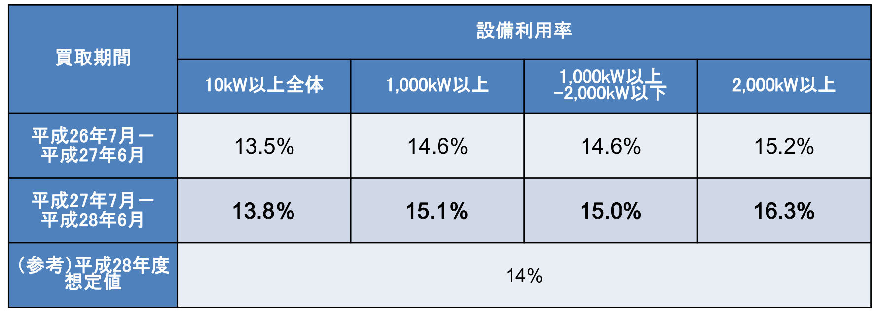
 | 設備利用率
 | 発電設備の総供給設備容量に対する発電電力量の比であり、設備がどのくらい有効に使われているかを表現する指標である。 設備利用率 ＝ 年間発電電力量(kWh/年)／（年間時間数（365 日×24 時間）×設備容量(kW)）※1
 | 平均的な太陽光発電（10kW以上）の設備利用率※2

 | 全天日射量
 | 太陽から直接地上に到達する直達日射と、太陽光が大気中の粒子等により散乱・反射されて 地上に届く散乱日射の和で、全天空からの日射を測定したものが全天日射量です。※4 この日射量は、太陽光発電の年間・月間発電量を推定することに活用できるとされています。※5

 | 想定累積発電量
 | 設備容量、想定設備利用率（14%）からおおよその累積発電量を想定したものです。なお、設置場所ごとの日射条件や地域的な天候により、実際の発電量は想定発電量に対してずれが生じます。

 | 参考文献
 | ※１ 環境省 平成２１年度 再生可能エネルギー導入ポテンシャル調査調査報告書 『第２章 用語の解説』（2010年3月） https://www.env.go.jp/earth/report/h22-02/ ※２ 資源エネルギー庁 第25回 調達価格等算定委員会 『資料1 電源種別（太陽光・風力）のコスト動向等について』（2016年11月1日） https://www.meti.go.jp/shingikai/santeii/025.html ※３ 資源エネルギー庁 第40回 調達価格等算定委員会 『資料3 太陽光発電について（事務局資料）』（2018年11月8日） https://www.meti.go.jp/shingikai/santeii/040.html ※４ 気象庁 『日射・赤外放射について よくある質問』 https://www.data.jma.go.jp/gmd/env/radiation/faq_rad.html ※５ NEDO 『日射に関するデータベース』 https://www.nedo.go.jp/library/nissharyou.html

